Запросы и бонусы
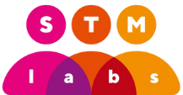 | Выгрузка запросов на повышение или бонус
 | Время выгрузки | ${exportedAt}
 | Период | ${period}
Сотрудник |  | Проект |  | Запрос |  |  |  | Реализация
ФИО | Позиция по штатному расписанию | Проект | Позиция на проекте | Тип | Запрошенная сумма в рублях | Причина запроса | Создано | Результат | Реалиованная сумма в рублях | Реализовано в периоде | Новая позиция | Реализовал | Причина решения
${r.employee} | ${r.employeePosition} | ${r.employeeProject} | ${r.employeeProjectRole} | ${r.type} | ${r.reqSalaryIncrease} | ${r.reqReason} | ${r.createdBy} | ${r.implState} | ${r.implSalaryIncrease} | ${r.implIncreaseStartPeriod} | ${r.implNewPosition} | ${r.implemented} | ${r.implReason}

